Plan A 投篮
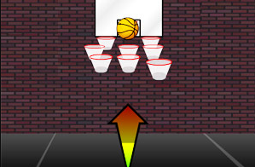

规则
1.网站所有注册用户都可以参与该游戏活动
2.游戏分6个篮筐，分别对应6个奖励：10积分，50积分，5美金优惠券，100积分，20积分，谢谢参与
3.页面底部有一个篮球，顶部5个篮筐排成一排循环滚动
4.每个客户累计有2次投篮机会，最终得到的奖励取2次相加金额。（如果抽中优惠券的则不再抽中积分，抽中积分的也不再抽中优惠券）
5.客户得到积分或优惠券之后，有一个弹窗界面，恭喜用户获得XXXX,有2个按钮链接，一个是是去往店庆首页，一个是去往网站首页

奖项 | 数量 | 概率 | 使用规则
10积分 | 8000 | 40%
20积分 | 1000 | 30%
50积分 | 100 | 5%
100积分 | 50 | 3%
5美金优惠券 | 20 | 1% | 50减5
10美金优惠券 | 10 | 1% | 100减10
谢谢参与 |  | 20%

